Kuvio 1
 | Yrityssektorin reaaliset yksikkötyökustannukset | Yritysten palkansaajien työtuntien määrä suhteessa 20-70 vuotiaiseen väestöön, vuosien 1976-2020 keskiarvo = 100
vuosi | Reaaliset yksikkötyökustannukset (käännetty asteikko vasemmalla) | Tehdyt työtunnit (asteikko oikealla)
1990 | 116 | 111
1991 | 129 | 99
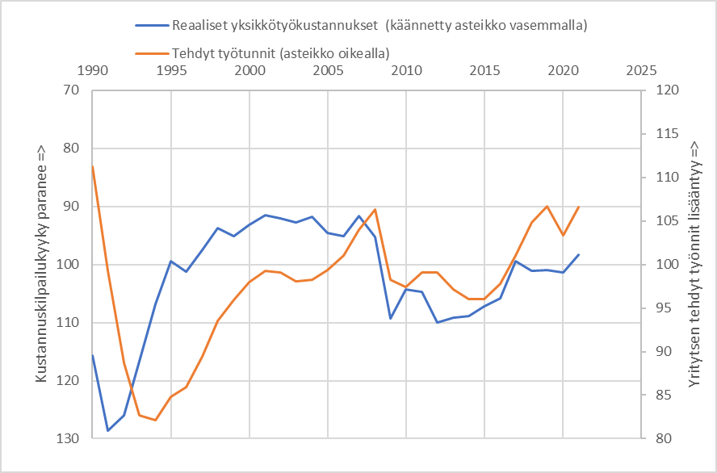
1992 | 126 | 89
1993 | 117 | 83
1994 | 107 | 82
1995 | 99 | 85
1996 | 101 | 86
1997 | 98 | 89
1998 | 94 | 93
1999 | 95 | 96
2000 | 93 | 98
2001 | 91 | 99
2002 | 92 | 99
2003 | 93 | 98
2004 | 92 | 98
2005 | 95 | 99
2006 | 95 | 101
2007 | 92 | 104
2008 | 95 | 106
2009 | 109 | 98
2010 | 104 | 97
2011 | 105 | 99
2012 | 110 | 99
2013 | 109 | 97
2014 | 109 | 96
2015 | 107 | 96
2016 | 106 | 98
2017 | 99 | 101
2018 | 101 | 105
2019 | 101 | 107
2020 | 101 | 103
2021 | 98 | 107
2022

Kuvio 3_a
 | Suomi suhteessa EU-12 maihin
vuosi | Suhteelliset reaaliset yksikkötyökustannukset (käännetty asteikko vasemmalla) | Suhteelliset tehdyt työtunnit (asteikko oikealla)
2000 | 91.332592446 | 103.4141239
2001 | 92.203963523 | 104.44026484
2002 | 92.037512978 | 103.80734377
2003 | 90.623313027 | 102.20269824
2004 | 91.296533002 | 101.45118245
2005 | 93.173792988 | 102.90402362
2006 | 92.838453102 | 104.77021276
2007 | 90.334010578 | 105.5454624
2008 | 89.833380683 | 105.80554917
2009 | 102.03620642 | 102.03542259
2010 | 99.810086245 | 100.48420229
2011 | 105.0894805 | 101.4728997
2012 | 116.84214557 | 103.07780455
2013 | 109.29828997 | 99.55166878
2014 | 108.01809816 | 96.108504238
2015 | 111.45670075 | 94.311737278
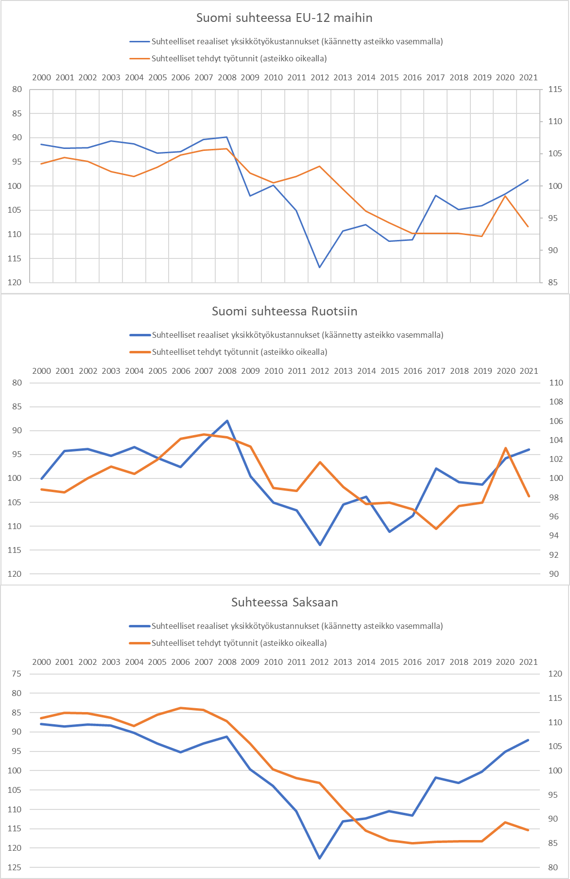
2016 | 111.15743501 | 92.648232781
2017 | 101.99996704 | 92.669842372
2018 | 104.90830531 | 92.613933809
2019 | 104.09078525 | 92.214627271
2020 | 101.61894745 | 98.470263177
2021 | 98.73522261 | 93.730277168

Kuvio 5_a
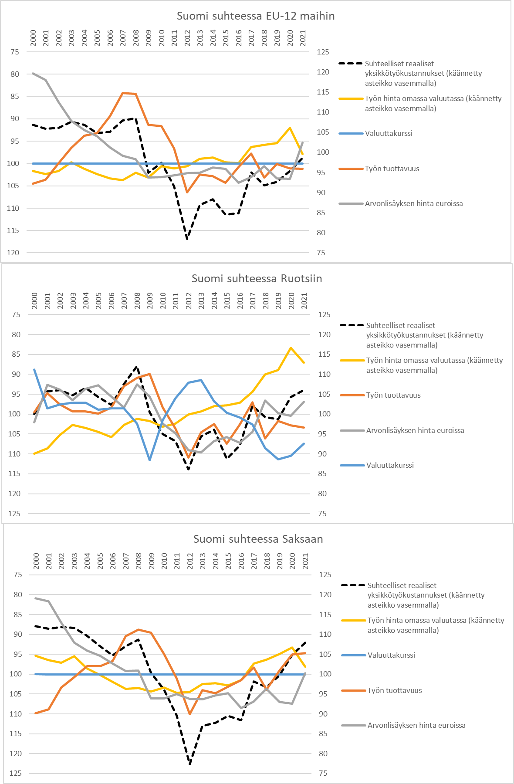
 | Suomi suhteessa EU-12 maihin
vuosi | Suhteelliset reaaliset yksikkötyökustannukset (käännetty asteikko vasemmalla) | Työn tuottavuus | Arvonlisäyksen hinta euroissa | Työn hinta omassa valuutassa (käännetty asteikko vasemmalla) | Valuuttakurssi
2000 | 91.332592446 | 92.229539655 | 119.68665293 | 101.67330861 | 100
2001 | 92.203963523 | 93.187145461 | 118.05688225 | 102.29686321 | 100
2002 | 92.037512978 | 97.358445497 | 112.48644098 | 101.6492293 | 100
2003 | 90.623313027 | 101.14955357 | 107.89222537 | 99.737726596 | 100
2004 | 91.296533002 | 104.15912342 | 105.53274895 | 101.20553408 | 100
2005 | 93.173792988 | 104.7695874 | 104.00039207 | 102.38336374 | 100
2006 | 92.838453102 | 109.03988482 | 101.17791513 | 103.29145952 | 100
2007 | 90.334010578 | 114.79779983 | 99.170822982 | 103.71323536 | 100
2008 | 89.833380683 | 114.60362594 | 98.263074035 | 102.02153579 | 100
2009 | 102.03620642 | 106.91238623 | 93.727662926 | 103.11349873 | 100
2010 | 99.810086245 | 106.52759486 | 93.808783249 | 100.58783576 | 100
2011 | 105.0894805 | 101.05874143 | 94.339177841 | 101.03936913 | 100
2012 | 116.84214557 | 90.089988368 | 94.793108278 | 100.62785762 | 100
2013 | 109.29828997 | 94.524692763 | 94.921207959 | 98.897953868 | 100
2014 | 108.01809816 | 94.10435781 | 96.258251449 | 98.675568825 | 100
2015 | 111.45670075 | 92.483171763 | 95.956367781 | 99.748898293 | 100
2016 | 111.15743501 | 96.330132856 | 92.486622245 | 99.87228884 | 100
2017 | 101.99996704 | 99.733241986 | 93.82247042 | 96.252549239 | 100
2018 | 104.90830531 | 93.758689111 | 96.609544995 | 95.831181633 | 100
2019 | 104.09078525 | 97.131380725 | 93.555831989 | 95.391157964 | 100
2020 | 101.61894745 | 96.050916515 | 93.453816172 | 91.989583877 | 100
2021 | 98.73522261 | 95.966845688 | 102.39341082 | 97.843222604 | 100

Kuvio 7
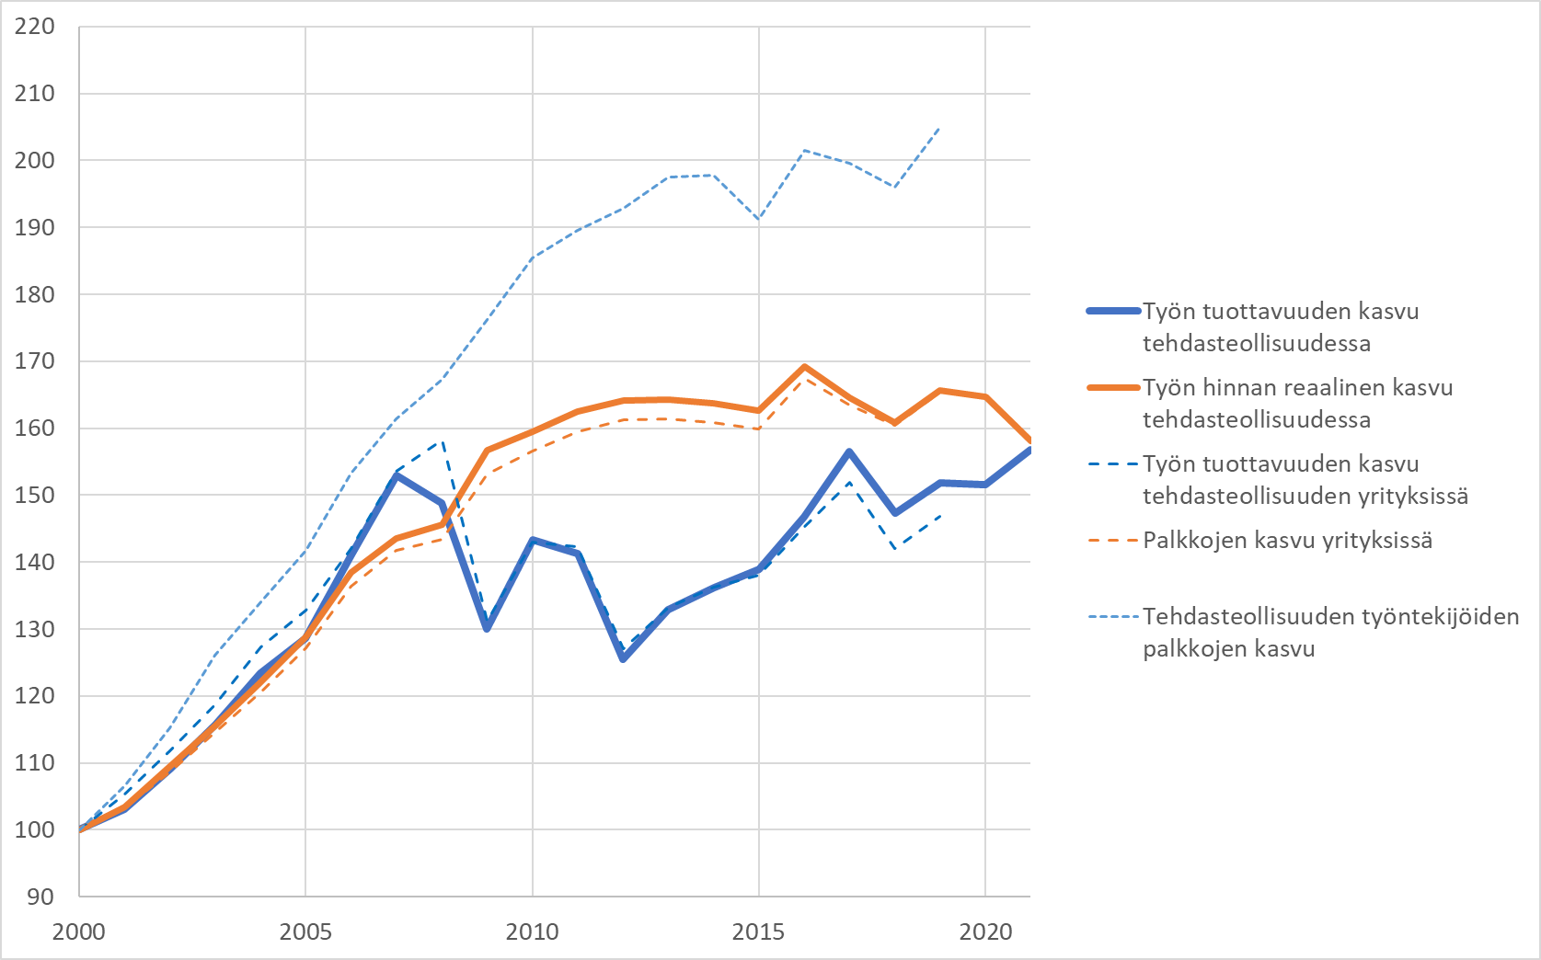
vuosi | Työn tuottavuuden kasvu tehdasteollisuudessa | Työn hinnan reaalinen kasvu tehdasteollisuudessa | Työn tuottavuuden kasvu tehdasteollisuuden yrityksissä | Palkkojen kasvu yrityksissä | Tehdasteollisuuden työntekijöiden palkkojen kasvu
2000 | 100 | 100 | 100 | 100 | 100
2001 | 103.08244068 | 103.45271635 | 105.28143343 | 103.21858544 | 106.54299595
2002 | 109.05950876 | 109.49511413 | 111.76220111 | 108.59425578 | 115.27448234
2003 | 115.7168494 | 115.45269477 | 118.60041338 | 114.47106467 | 126.02795853
2004 | 123.36510386 | 122.06415509 | 127.24456778 | 120.59664946 | 133.9967822
2005 | 128.62982951 | 128.84177642 | 132.76316096 | 127.2384444 | 141.70104256
2006 | 141.07347151 | 138.37956411 | 142.0093046 | 136.35821111 | 153.29095271
2007 | 152.99175853 | 143.58086005 | 153.58601471 | 141.68623445 | 161.3980769
2008 | 148.87759695 | 145.61861691 | 158.24903588 | 143.37605193 | 167.24413293
2009 | 130.00510591 | 156.68141492 | 131.218443 | 153.15786507 | 176.19990628
2010 | 143.30359674 | 159.49060947 | 142.94433229 | 156.525053 | 185.38314678
2011 | 141.21346516 | 162.42668171 | 142.22350093 | 159.49361501 | 189.49734954
2012 | 125.45232222 | 164.08232021 | 127.06123214 | 161.22882893 | 192.89186286
2013 | 132.88376939 | 164.21633099 | 133.26205561 | 161.3321606 | 197.52548087
2014 | 136.20766285 | 163.68311987 | 136.25019148 | 160.89289622 | 197.83841142
2015 | 138.94923862 | 162.62604951 | 138.04966834 | 159.90565642 | 191.2029915
2016 | 146.7974451 | 169.25384115 | 145.35572066 | 167.35611343 | 201.50779633
2017 | 156.44799655 | 164.52925281 | 151.95257433 | 163.44010207 | 199.55480882
2018 | 147.34183229 | 160.87696701 | 141.9973097 | 160.36556608 | 196.04478517
2019 | 151.8066821 | 165.69710408 | 146.76828279 | 165.31821407 | 204.86186958
2020 | 151.6215192 | 164.69825431
2021 | 156.75679356 | 158.04505761

Kuvio 8
vuosi | Vaihtajien palkanmuutoksen ero jatkajiin
2000
2001 | -1.387416647
2002 | 1.0381383589
2003 | 1.2456746381
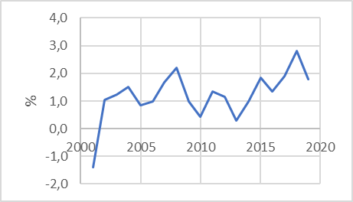
2004 | 1.5138158
2005 | 0.83361096717
2006 | 0.98351390479
2007 | 1.6701615495
2008 | 2.2061469333
2009 | 0.99367896696
2010 | 0.43070163237
2011 | 1.35757506
2012 | 1.1431341489
2013 | 0.28507669583
2014 | 0.9913762672
2015 | 1.8350830583
2016 | 1.354099782
2017 | 1.9049448698
2018 | 2.81822448
2019 | 1.7925648902

Kuvio 10
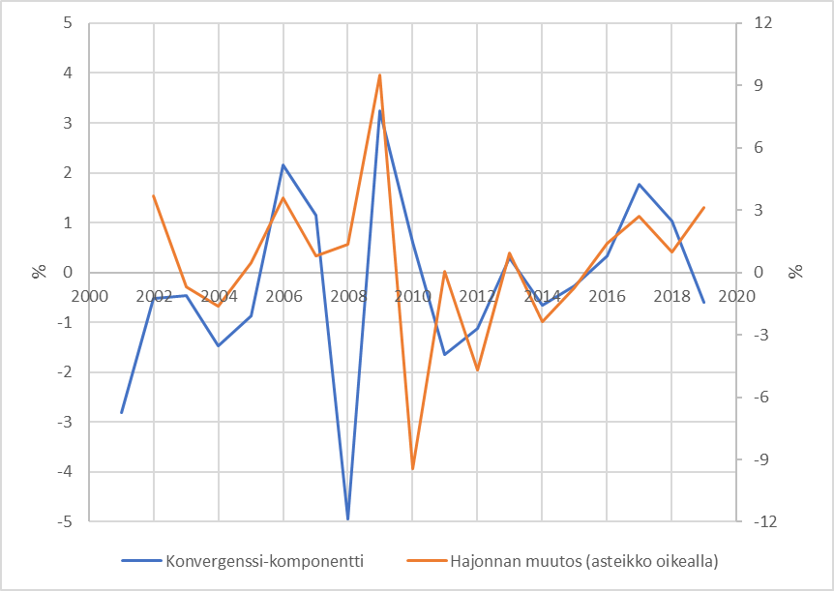
vuosi | Konvergenssi-komponentti | Hajonnan muutos (asteikko oikealla)
2001 | -2.8168802186
2002 | -0.52786210699 | 3.6932656329
2003 | -0.45449821299 | -0.70251524168
2004 | -1.4697206067 | -1.6312988616
2005 | -0.87602145962 | 0.45716920037
2006 | 2.1621170693 | 3.5976474153
2007 | 1.1475351038 | 0.8004555705
2008 | -4.9416340557 | 1.3585376491
2009 | 3.2488273008 | 9.5039582799
2010 | 0.60369807388 | -9.431581402
2011 | -1.6405340611 | 0.051359213303
2012 | -1.1218984698 | -4.7003448486
2013 | 0.28982928483 | 0.94215258411
2014 | -0.6607062935 | -2.344664031
2015 | -0.27628549532 | -0.74204964419
2016 | 0.33142207561 | 1.3869689408
2017 | 1.7616357444 | 2.690952947
2018 | 1.0260630615 | 0.98487545219
2019 | -0.59908936682 | 3.1354845697

